견적서
견 적 서

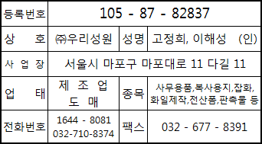
 | 2025년 | 6월 | 일
아래와 같이 견적합니다.
의당면 행정복지센터 |  |  | 귀하.

 |  |  |  |  |  |  |  |  | 담당 : | 한 경순
합 계 금 액 |  | 일금 | 사십일만 |  |  | 원정 | \ | 410,000 |  | 부가세포함
품 명 |  | 규격 / 단위 | 색 상 | 수 량 | 단 가 |  | 공급가액 |  | 세 액
LED전기포충기-고급형 |  |  |  | 2 | 205,000 |  | 410,000
 |  |  |  |  |  |  | -
 |  |  |  |  |  |  | -
 |  |  |  |  |  |  | -
 |  |  |  |  |  |  | -
 |  |  |  |  |  |  | -
 |  |  |  |  |  |  | -
 |  |  |  |  |  |  | -
 |  |  |  |  |  |  | -
 |  |  |  |  |  |  | -
 |  |  |  |  |  |  | -
 |  |  |  |  |  |  | -
 |  |  |  |  |  |  | -
 |  |  |  |  |  |  | -
 |  |  |  |  |  |  | -
 |  |  |  |  |  |  | -
 |  |  |  |  |  |  | -
 |  |  |  |  |  |  | -
 |  |  |  |  |  |  | -
합계금액 |  |  |  |  |  |  | 410,000
특 이 사 항 |  | 한 경순:032-710-8374 010-8874-7378

사회적기업, 장애인기업, 장애인표준사업장, 중소기업
1644 - 8081 woorisw8081@hanmail.net

